상품제안서
[제로마크] 로하스캐리텀블러 500ml | 상품코드: F09232

 |  |  |  |  |  |  | 02-412-0044 | www.easy1.co.kr
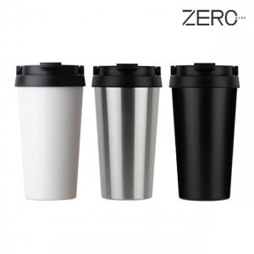

【상세/제작정보】 | 내 몸 수분을 수분 공급과 디자인을 담은 텀블러

【인쇄/포장옵션】 | 실크, 레이저 / 포장지포장

【공급단가】 | 수량 | 100~ | 300~ | 500~ | 1,000~ | 3,000~
*VAT별도 | 단가 | 5,260원 | 5,070원 | 4,870원 | 4,680원 | 4,560원

【상품 URL】 | https://easy1.co.kr:443/src/goods_detail.php?gdno=9232

